Paliwa_Samochody osobowe
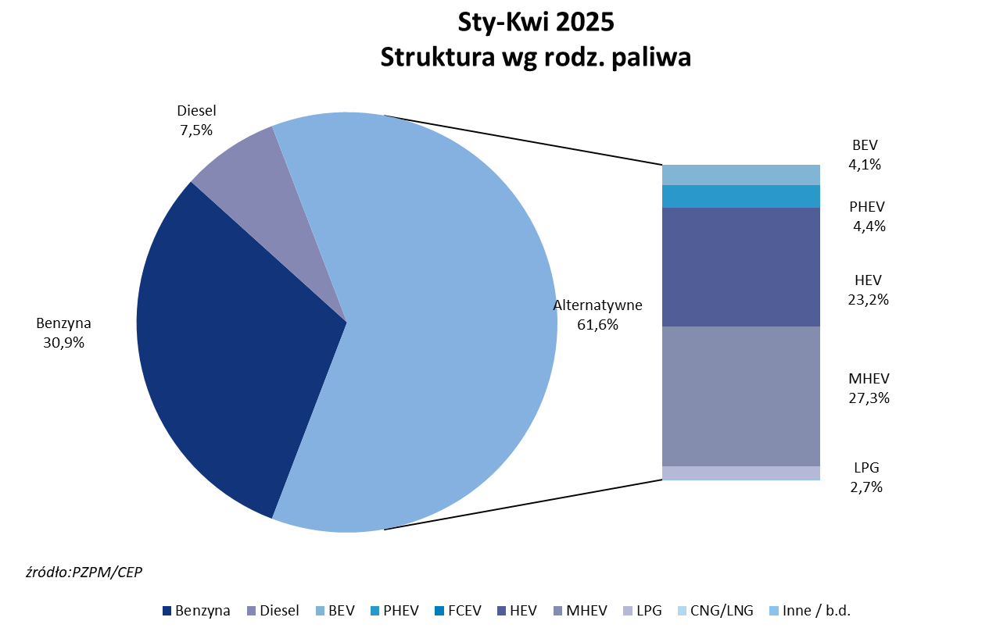
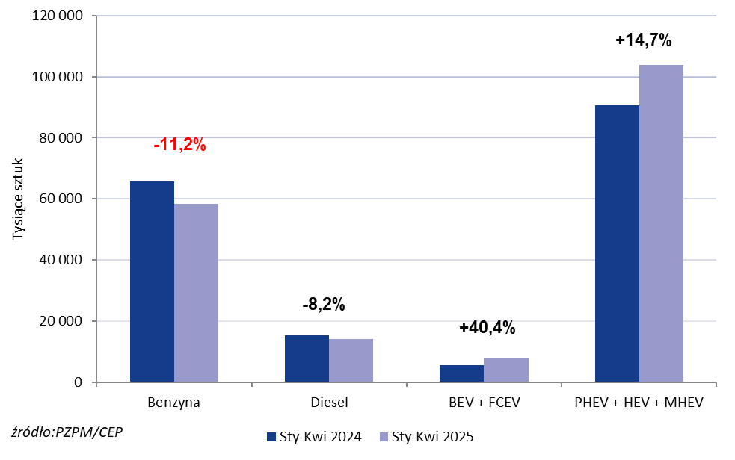
PZPM* |  |  |  |  |  |  | 2025-05-07
 |  |  |  |  |  |  | w tys. szt.
 | Pierwsze rejestracje nowych samochodów osobowych wg rodzaju napędu

 | Rozaj napędu | Sty-Kwi 2024 |  | Sty-Kwi 2025 |  | Zmiana % r/r | Zmiana udziału r/r
 |  | tys. szt. | udział % | tys. szt. | udział %
 | Benzyna | 65,737 | 35.9% | 58,399 | 30.9% | -11.2% | -5,0 pp
 | Diesel | 15,445 | 8.4% | 14,175 | 7.5% | -8.2% | -0,9 pp
 | Alternatywne/inne | 101,901 | 55.7% | 116,509 | 61.6% | +14.3% | +6,0 pp
 | w tym:
 | BEV | 5,455 | 3.0% | 7,659 | 4.1% | +40.4% | +1,1 pp
 | PHEV | 4,927 | 2.7% | 8,366 | 4.4% | +69.8% | +1,7 pp
 | FCEV | 2 | 0.0% | 5 | 0.0% | +150.0% | +0,0 pp
 | HEV | 40,221 | 22.0% | 43,806 | 23.2% | +8.9% | +1,2 pp
 | MHEV | 45,381 | 24.8% | 51,626 | 27.3% | +13.8% | +2,5 pp
 | LPG | 5,883 | 3.2% | 5,037 | 2.7% | -14.4% | -0,5 pp
 | CNG/LNG | 0 | 0.0% | 0 | 0.0% |  | +0,0 pp
 | Inne / b.d. | 0 | 0.0% | 0 | 0.0% |  | +0,0 pp
 | * PZPM na podstawie CEP (Centralnej Ewidencji Pojazdów)
 | Source: PZPM on the basis of CEP (Central Register of Vehicles)

